Estadísticas
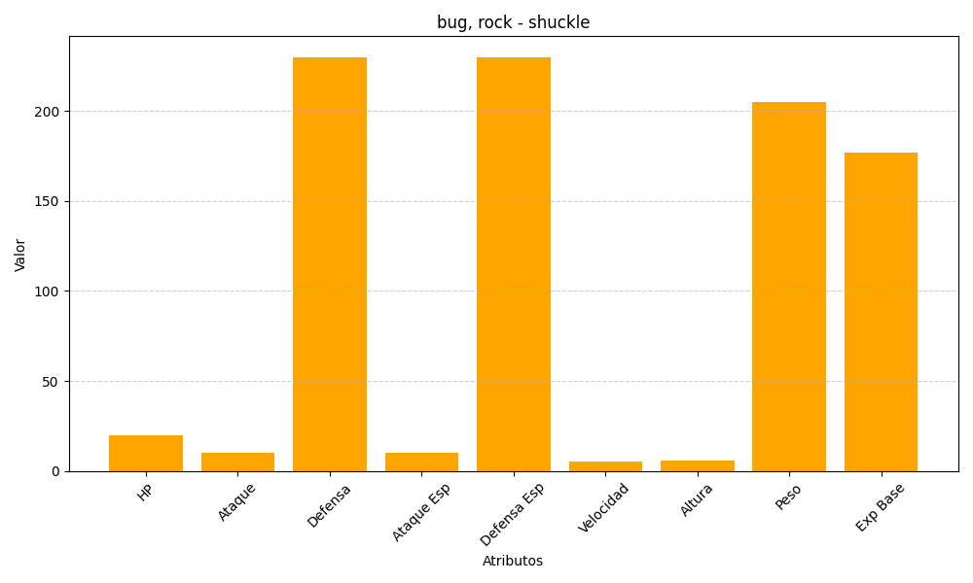
ID | Nombre | Tipo | HP | Ataque | Defensa | Ataque Especial | Defensa Especial | Velocidad | Altura | Peso | Experiencia Base
213 | shuckle | bug, rock | 20 | 10 | 230 | 10 | 230 | 5 | 6 | 205 | 177

